系统构架
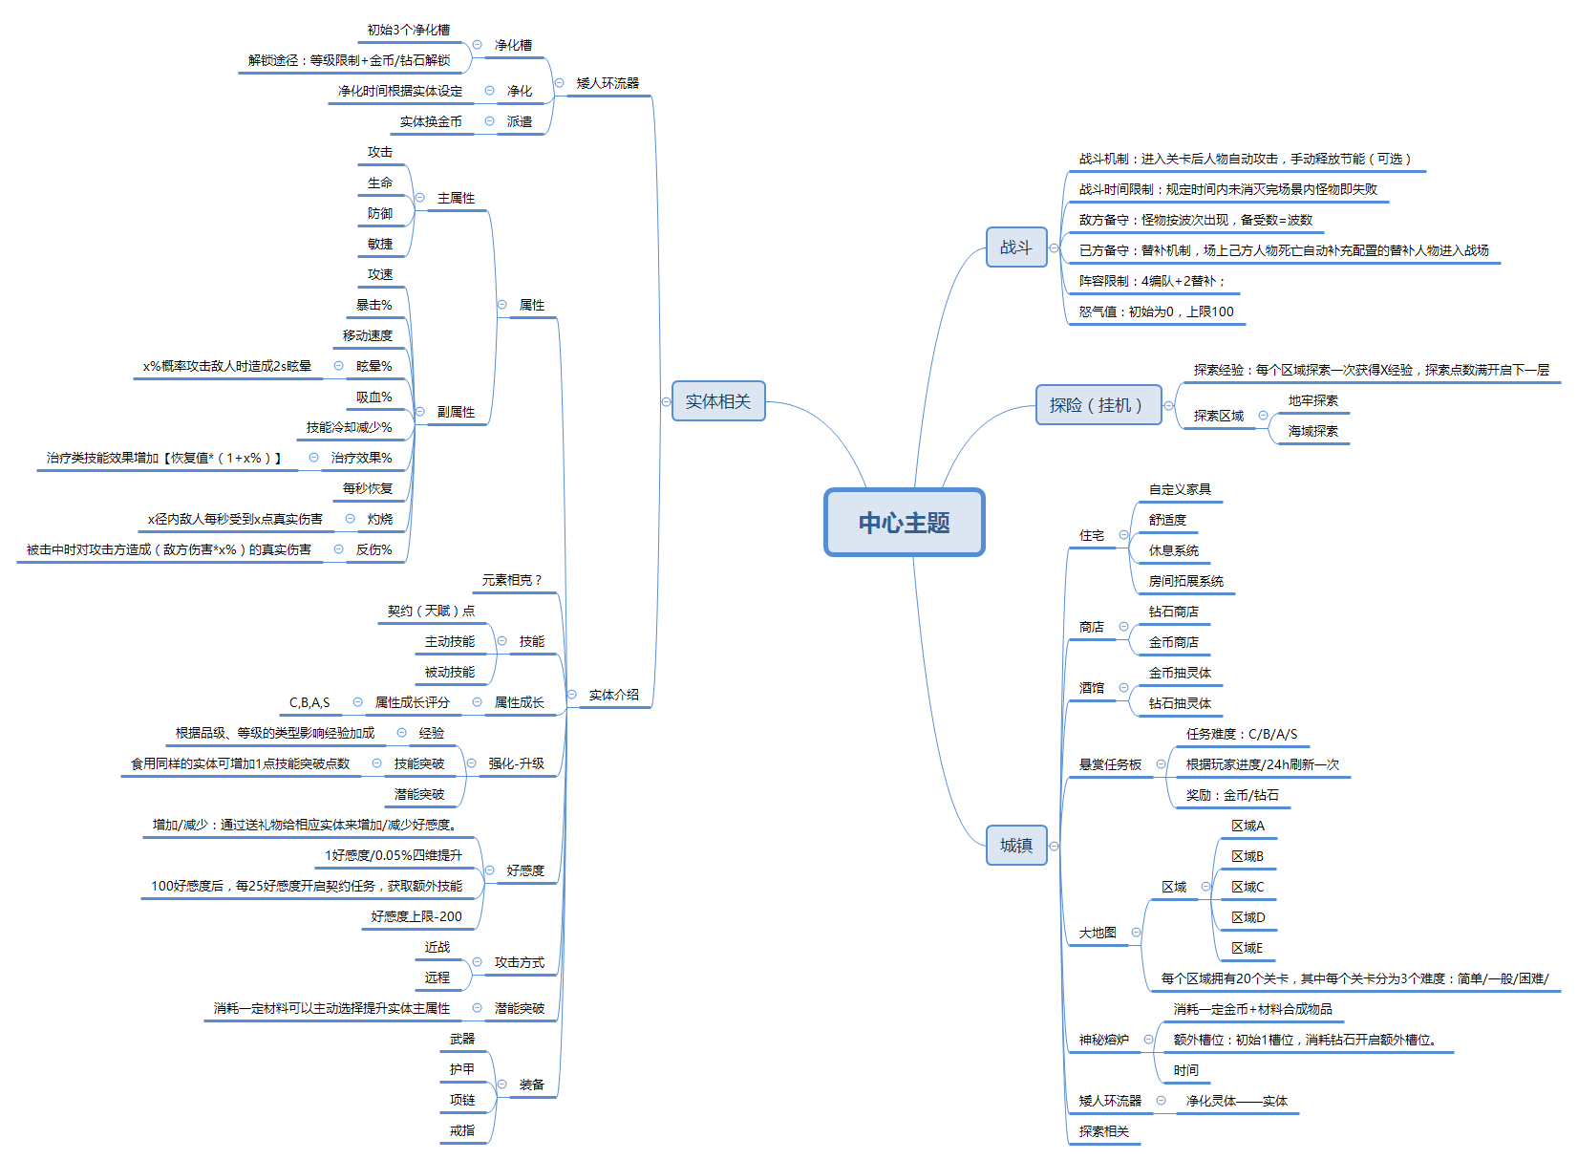

战斗系统
战斗系统说明
1.战斗场景布局介绍
04：53
自动
2/2
1/3
暂停
444/444
LV:10
 |  |  |  |  |  | 点击场景内怪物出现信息窗口，展示：怪物头像，怪物等级，怪物血量进度条，怪物名称
 |  |  |  |  |  | 取消条件：1.再次点击该怪物则窗口取消
 |  |  |  |  |  |  | 2.选中的该怪物死亡

名字12345

 |  |  |  |  |  | 人物血量条：人物当前血量＜最大血量时 出现；
 |  |  |  |  |  | 血量条展示类型： 敌方，已方

 |  |  |  |  |  | 魔法条：显示当前mp/最大mp

 |  |  |  |  |  | 角色头像：该处显示玩家配置进入战斗的角色头像、LV等级、血量值

MP 60/100

444/444
444/444
444/444
444/444
LV:10
LV:10
LV:10
LV:10

2.战斗玩法介绍
2.1胜利/失败规则
 | 战斗类型：竖版即时对战
 | 胜利条件：玩家击退所有所有波数的怪物且已方英雄存活数≥1，游戏胜利
 | 失败条件：玩家已方英雄存活数＝0时，游戏失败
 | 特殊胜利规则：待定
2.2战斗系统阐述
 | 战斗类型
 |  | 进入战斗后英雄自动寻找场景内自身距离最近的敌人进行锁定，自动移动至攻击范围内进行单体普通攻击。
 |  | 怪物和己方英雄均为自动普攻，其中攻击类型分为：近战/远程。
 | 行为指令
英雄

手

 |  | 主动拖动场景中已方英雄时，触发指令系统
 |  | 选择战斗场景中的任意一点松手，则该英雄执行移动指令
 |  | 每执行一次行为指令，扣取x点MP。MP不足时不执行指令
 |  | 指令取消：拖动至无效区松手域或英雄碰撞体内松手则取消
 | 技能释放
 |  | 呼出技能栏
 |  |  | 按住英雄头像0.5s时，呼出该英雄的技能罗盘
 |  | 手动释放
技能

手
技能

LV:10

 |  |  | 呼出技能罗盘后保持按压状态，移动指针至对应技能松开，则该技能释放。扣取该技能MP值。
 |  |  | 若MP值不足时，弹出提示“MP不足”
 |  |  | 若技能CD时，弹出提示“技能CD”
 |  |  | 移动指针至其他区域松手时，取消技能罗盘

 |  | 技能信息显示
 |  |  | 呼出技能罗盘后保持按压状态，移动指针至对应技能停留0.5s，弹出该技能详细信息

主动技能lv.1
消耗：20 冷却：10s
下一击打出连续的4次攻击，每次造成80%至100%之间的随机伤害。

技能

手
技能

LV:10

 |  | 自动模式
 |  |  | 自动模式下技能为自动释放
 |  |  | 规则
 |  |  |  | 1.系统罗列出当前队伍中所有英雄的技能

 |  |  |  | 2.筛选出技能MP值≤MP值的技能进入技能库，若无则持续判定。

 |  |  |  | 3.依次判断该技能是否处于CD

 |  |  |  | 若不处于
 |  |  |  |  | 1.释放该技能
 |  |  |  |  | 2.技能库中剔除该技能
 |  |  |  |  | 2.延迟1s后回到步骤3
 |  |  |  | 若处于
 |  |  |  |  | 技能库中剔除该技能
 |  |  |  |  | 回到步骤3

 |  |  |  | 4.技能库中技能为0时，进入步骤2

 |  | 人物状态
 |  |  | 1.寻敌状态：人物播放移动动画
 |  |  | 2.攻击状态：播放攻击动画
 |  |  | 3.受击状态：播放受击动画
 |  |  | 4.死亡状态：播放死亡动画
 |  |  | 5.技能释放：播放技能动画
 |  |  | 6.其余：播放待机动画

 |  | 战场相关
 |  |  |  |  |  |  |  | 已方
 |  |  |  |  |  |  |  |  | 1.设定好初始站位，每场战斗开始时，按设定好的位置站位
 |  |  |  |  |  |  |  |  | 2.已方出战人数最多不超过4个
 |  |  |  |  |  |  |  |  | 3.已方出战人数＜4时，战斗开始时，站位按初始设定的4个位置随机站位
 |  |  |  |  |  |  |  |  | 4.替补出现时的站位按初始设定的4个位置随机分配

 |  |  |  |  |  |  |  | 敌方
 |  |  |  |  |  |  |  |  | 1.设定好初始站位，每场战斗开始时，按设定位置站位
 |  |  |  |  |  |  |  |  | 2.敌方初始波出战人数＜4时，站位按初始设定的4个位置随机站位
 |  |  |  |  |  |  |  |  | 3.更新波数时，敌方出现时的站位按初始设定的4个位置随机分配
已方替补从摄像机外移动至随机站位
己方1
敌方1
敌方替补从摄像机外移动至随机站位

己方2
敌方2

己方3
敌方3

己方4
敌方4

3.结算相关
 | 3.1输出结算
 |  | 列出当前已方所有英雄本次战斗中的输出值按配置顺序排列

 | 3.2经验结算
 |  | 结算玩家获得的经验以及卡片获得的经验

 | 3.3物品奖励结算
 |  | 结算玩家本次战斗获得的物品

胜利
胜利

获得

玩家名称 lv.999 exp+999
X3
X3
X3
X3
LV:10
LV:10
LV:10
LV:10

X3
X3
X3
X3

EXP+333
EXP+333
EXP+333
EXP+333

点击继续
点击继续

城镇
商店

货物类型
 | 金币货物
 |  | 可使用金币进行购买的货物
 | 钻石货物
 |  | 可使用钻石进行购买的货物

货物内容重置
 | 默认
 |  | 每12h刷新货物内容，读取商店配置表随机选取10种货物展示
 | 手动
 |  | 手动重置，花费x钻石进行商店货物内容重置。
 |  | 每天上限：4次
 |  | 消耗值：20/30/40/50
 |  | 手动重置不影响系统默认刷新时间

打折
 | 系统随机抽取好商店货品展示时，增加随机打折判断
 | 金币/钻石货物分别随机挑选1~2种物品进行60%-90%打折行为

购买
 | 点击购买按钮弹出确认购买框
钻石
金币
取消
购买
-30%
库存
物品名
2
购买
钻石 999

确定花费 300钻石 购买 物品名x1 吗？
物品名
库存
购买
钻石 999
2
钻石 300

物品名
库存
购买
钻石 999
2
 | 点击购买按钮后完成购买行为。扣除账户对应货币。

物品名
库存
购买
钻石 999
2
 | 若当前玩家货币不足本次消费
 | 弹出对话框
钻石不足

库存
物品名
购买
2
钻石 999
持有的钻石不足。是否现在购买钻石？

是
否

 | 点击”是“，则弹出钻石充值窗口。
 | 点击”否“，则返回商店窗口。

悬赏板

 |  |  |  |  |  | 可接数量
 |  |  |  |  |  |  | 玩家接受的悬赏任务数量最大值为4.
 |  |  |  |  |  |  | 当玩家拥有未完成的悬赏任务数＝4时，若此时再次选择接受任务
可接数量
4/4
X
 |  |  |  |  |  |  | 则弹出框提示“可接受的悬赏数达到上限”
S
S
悬赏任务名称
悬赏任务名称
X
 |  |  |  |  |  | 悬赏任务相关
 |  |  |  |  |  |  | 任务等级：C/B/A/S/SSS
 |  |  |  |  |  |  | 悬赏板展示内容由配置表配置
任务内容任务内容
任务内容任务内容
任务内容任务内容
任务内容任务内容
任务内容任务内容
任务内容任务内容
任务内容任务内容
任务内容任务内容
 |  |  |  |  |  |  | 点击悬赏任务后弹出任务详细弹窗
任务名称

任务描述任务描述任务描述任务描述任务描述任务描述任务描述任务描述任务描述任务描述任务描述任务描述任务描述任务描述任务描述任务描述任务描述任务描述任务描述任务描述任务描述任务描述

S
S

悬赏任务名称
悬赏任务名称
奖励
X1
X1
X1
X1

任务内容任务内容
任务内容任务内容
任务内容任务内容
任务内容任务内容
任务内容任务内容
任务内容任务内容
任务内容任务内容
任务内容任务内容
接受

 |  |  |  |  |  | 刷新时间
 |  |  |  |  |  |  | 默认刷新时间为12h刷新一次。
刷新时间 08:01:01
 |  |  |  |  |  | 任务挑选逻辑
 |  |  |  |  |  |  | 系统筛选出≤玩家当前等级的任务 （任务等级在配置表配置
 |  |  |  |  |  |  | 随机取这之间的4个任务（不重复）进行排列展示，UI上的排列位置随机
 |  |  |  |  |  |  | 随机选取时，优先筛除玩家已完成过的任务，之后再进行随机选取

远征系统

远征系统
 | 系统概述
 |  | 变相扫荡
 | 远征规则
 |  | 1. 根据玩家等级，开放可以远征的区域
 |  | 2.可以使用条件符合的随从前去远征
 |  | 3.每名队员都拥有独立的远征属性词缀，进行远征需满足所有远征关卡的属性词缀条件。
 |  | 4.远征区域属性1-3个随机属性，远征区域属性每天12:00pm刷新一次
 |  | 5.用来组建队伍的所有随从属性必须满足和远征区域的属性一致。
 |  | 6.远征完成时，读取相应掉落表，玩家获得奖励。
 |  | 7.当搭配的随从属性与远征区域拥有的属性一致时，相同属性被激活，最终根据激活属性的数量发放奖励。（读取配置表
 |  | 8.同一个远征区域可同时派出多支符合条件的队伍
 |  | 9.远征队伍必须满足3名队员
远征配置表
远征任务 | 战力需求 | 远征时间 | 解锁等级 | 最大次数 | 体力消耗 | 掉落 | 可能掉落显示
1~1 | 1300 | 0:20:00 | 1 | 3 | 0
1~2 | 1400 | 0:59:00 | 10 | 3 | 0
1~3 | 1800 | 2:00:00 | 20 | 3 | 0

 | 冒险队
 |  | *单个冒险队最大可配置队员数上限：3
 |  | *冒险队最大上限：5
建造需求表
冒险队列 | item1 | item1值 | item2 | item2值 | item3 | item3值
1 | 初始 | 初始 | 初始 | 初始 | 初始 | 初始
2
3
4
5

X

区域名称
区域名称
 |  |  |  |  |  | 显示已解锁的远征区域，以及消耗、用时信息
 |  |  |  |  |  | 进入该界面时默认选中第一个区域
 |  |  |  |  |  | 该区域可滑动
消耗体力 30
消耗体力 30

05时00分
05时00分

队伍1
队伍2
+
 |  |  |  |  |  | 该区域显示冒险队列。玩家默认拥有一个队列，扩建队列需要额外的材料及其他限制要求。
 |  |  |  |  |  | 该区域可滑动

需要战力：9999
X
力
力
力
 |  |  |  |  |  | 该区域显示
 |  |  |  |  |  |  | 战力需求信息（2种状态：已达成、未达成
 |  |  |  |  |  |  | 远征区域属性（2种状态：已满足、未满足
 |  |  |  |  |  |  | 队员选择（点击队员选择后弹出队员选择界面。
+
+
+

可能掉落
出征
 |  |  |  |  |  | 该区域显示
 |  |  |  |  |  |  | 可能掉落物品ICON
 |  |  |  |  |  |  | 出征按钮 2种状态（当玩家战力、区域属性、满足3名人员时按钮才可点击。

神秘熔炉

系统概述
 | 消耗材料产出装备，装备的主要获得途径。

系统规则
 | 1.神秘熔炉拥有4个素材放置栏位，必须放满4种素材才可以开启合成
 | 2.可放入熔炉的道具类型：
 |  | 装备类型：武器 护甲 戒指 项链
 |  | 材料类型：熔炉材料
 | 3.每件可放入熔炉的道具都拥有隐藏分子词缀及数量

 | 道具ID | image | 名称 | 出处显示 | 品质 | 类型 | 可否熔炉 | 出售价格 | 体力恢复 | 金 | 铁 | 锡 | 光 | 土 | 材料1 | 材料2 | 材料3 | 描述
 | item10001 |  |  |  |  |  | 1
 | 道具表

 | 装备ID | image | 名称 | 品质 | 类型 | 出售价格 | 攻击 | 防御 | 生命 | 敏捷 | 攻速 | 吸血 | 暴击率 | 眩晕 | 灼烧 | 生命恢复
 | equip10001 |  |  |  |  |  | 1,4
 | 装备表

 | 装备id | 金(t/d) | 铁(t/d) | 锡(t/d) | 光(t/d) | 土(t/d) | 材料1(t/d) | 材料2(t/d) | 材料3(t/d) | 权重
 | equip10001 | 1,5 |  |  |  |  |  |  |  | 2000
 | 合成表

 | 合成逻辑
 |  | 1.判断玩家放入熔炉的道具各分子种类以及数量
 |  | 2.根据合成表来判断本次合成种囊括了哪种装备,挑选达标的装备进入产出库
 |  | 3.根据囊括装备的独立获得概率来计算本次掉落

 | 合成时间
 |  | (物品等级：白、绿、蓝、紫、橙 |  |  |  | *玩家放置完毕后程序计算时间总和
 |  | 1白 20min
 |  | 1绿 30min
 |  | 1蓝 40min
 |  | 1紫 40min

 | 合成价格
 |  | ……

酒馆

 | 系统概述
 |  | 花费货币抽取灵体的地方。

 | 钻石卡池
 |  | 该蛋池包含所有2星-5星蛋
 |  | 概率
 |  | 蛋池 | 1星 | 1星概率 | 2星 | 2星概率 | 3星 | 3星概率 | 4星 | 4星概率 | 5星 | 5星概率
 |  | 钻石卡池1 | 0 | 0 | id,id,id,id | 6010 | id,id,id,id | 3230 | id,id,id,id | 600 | id,id,id,id | 160

 |  | 钻石消耗：200钻/次
 |  | 10连抽：2000钻/11次（赠送1次，保底至少1个三星

 |  | 1.每个区域拥有独立的两种金币卡池，卡池内容不同。
 |  | 2.根据玩家已解锁的区域来判定该区域的金币卡池是否解锁
 | 金币卡池
 |  | 蛋池 | 1星 | 1星概率 | 2星 | 2星概率 | 3星 | 3星概率 | 4星 | 4星概率 | 5星 | 5星概率
 |  | 普通卡池1 | id,id,id,id | 8060 | id,id,id,id | 1900 | id,id,id,id | 40 | 0 | 0 | 0 | 0
 |  | 进阶卡池2 | id,id,id,id | 150 | id,id,id,id | 8725 | id,id,id,id | 1000 | id,id,id,id | 125 | 0 | 0

大地图

路径选择
 |  |  |  |  |  | *形式待定。
区域A
简单

大关卡01

住宅

系统概述
 | 住宅拥有独立的舒适度系统，放置人物在该区域挂机获得好感值

家具
 | 住宅场景由，地板、地毯、墙壁、床、桌子、墙壁挂饰 6种类型组成
 | 每个种类的家具都增加一定值的舒适度

 | id | 名称 | 图片id | 类型 | 舒适度 | 购买条件 | 价格
 | 10001 | 破烂的桌子 | image | 6 | 10

 | 家具的更换,解锁
 |  | 1.家具通过该系统下的家具商店界面使用金币/钻石解锁
 |  | 2.玩家初始拥有一套简易家具。
 |  | 3.点击该界面的家具，弹出设置UI
 |  |  | 点击出现的齿轮图标进入家具更换界面
 |  |  | 点击任何非该家具碰撞体区域，则该UI消失
桌子
 |  | 4.在家具更换界面种选择已拥有的该类型家具，点击确认完成更换。
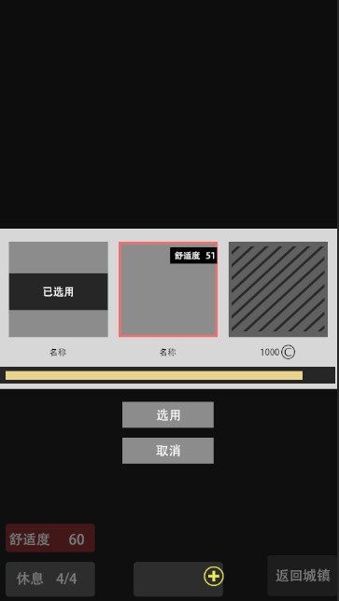

 |  |  |  |  |  |  |  | 已解锁家具信息： 家具名称，该家具的舒适度

 |  |  |  |  |  |  |  | 未解锁家具：该区域加一层黑色遮罩，不显示该家具的舒适度，该家具名称处替换为解锁条件显示。

 |  |  |  |  |  |  |  | 选中框。 已选用的家具无法选中。初始默认选中该行第二个选项。

 |  |  |  |  |  |  |  | 排列规则：1.已选用的家具在该窗口默认排列第一位。 2.排列顺寻按表格顺序读取。

 |  |  |  |  |  |  |  | 滑动进度条

 |  |  |  |  |  |  |  | 点击选用按钮，则该弹窗消失，程序根据用户选择的家具进行资源替换。

 |  |  |  |  |  |  |  | 取消按钮，点击后不进行更换家具操作，且该弹窗消失。

房间系统


 |  |  |  |  |  |  |  | 该区域为家具展示/休息人员展示区域
 |  |  |  |  |  |  |  | 休息人员
 |  |  |  |  |  |  |  |  | 玩家配置在该房间休息的人员出现在地面展示区域内，播放待机/走动动画
 |  |  |  |  |  |  |  |  | 人物活动逻辑
 |  |  |  |  |  |  |  |  |  | 1)播放待机动画
 |  |  |  |  |  |  |  |  |  | 2)选择自身xy轴±x码的圆形区域内随机选择一个地点.（该点不能是家具或同场景其他人物的碰撞体区域。
 |  |  |  |  |  |  |  |  |  | 3播放该人物走动动画，移动至该地点
 |  |  |  |  |  |  |  |  |  | 4）行至该地点后，播放待机动画，等待3~10s，继续回到步骤1
 |  |  |  |  |  |  |  |  |  | 5）若玩家点击/拖动了该人物，中断该人物行为，在此状态下仅播放待机动画，直至用户取消操作，后回到步骤1.

 |  |  |  |  |  |  |  | 该区域展示目前房间内，所有家具的舒适度加成数值。

 |  |  |  |  |  |  |  | 该区域显示目前所在的房间编号。
 |  |  |  |  |  |  |  | 点击该按钮弹出上拉框。
 |  |  |  |  |  |  |  | 玩家最多可创建4间房间，编号为01-04. 初始系统默认解锁01号房间
 |  |  |  |  |  |  |  | 点击下拉框内的创建按钮，弹出弹窗提示。
拓展
X

 |  |  |  |  |  |  |  |  |  |  |  |  |  | 房间编号 | 解锁条件
 |  |  |  |  |  |  |  |  |  |  |  |  |  | 1 | 默认
 |  |  |  |  |  |  |  |  |  |  |  |  |  | 2 | 1500金币
 |  |  |  |  |  |  |  |  |  |  |  |  |  | 3 | 1000钻石
确定花费 xx钻石 拓展一个新的房间吗？
 |  |  |  |  |  |  |  |  |  |  |  |  |  | 4 | 2000钻石

钻石 300

 |  |  |  |  |  |  |  | 每个房间内的家具不通用，需要单独解锁。

 |  |  |  |  |  |  |  | 休息
 |  |  |  |  |  |  |  |  | 点击该按钮弹出角色选择界面
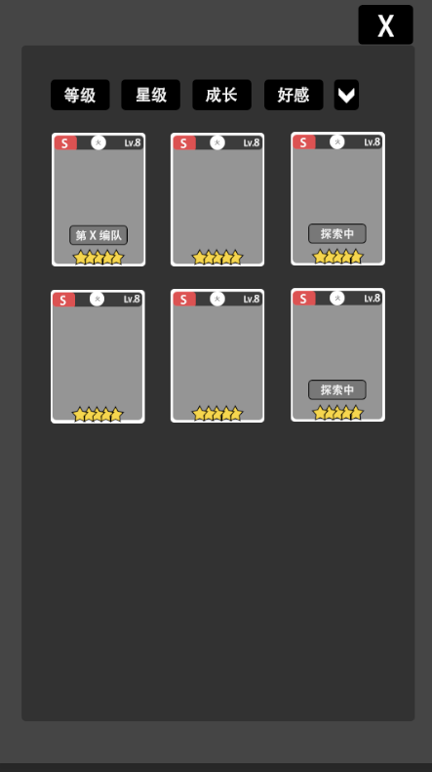
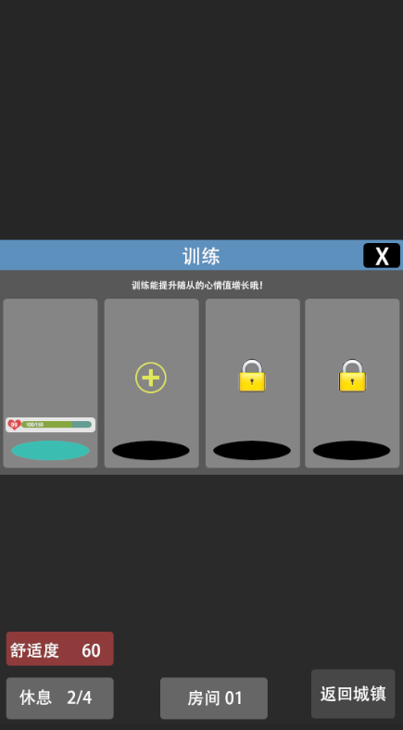

 |  |  |  |  |  |  |  |  |  |  |  |  |  |  |  |  |  |  |  | 卡面信息
 |  |  |  |  |  |  |  |  |  |  |  |  |  |  |  |  |  |  |  |  | 1.卡牌成长等级：C/B/A/S
 |  |  |  |  |  |  |  |  |  |  |  |  |  |  |  |  |  |  |  |  | 2.卡牌等级：数字
 |  |  |  |  |  |  |  |  |  |  |  |  |  |  |  |  |  |  |  |  | 3.卡牌属性：
 |  |  |  |  |  |  |  |  |  |  |  |  |  |  |  |  |  |  |  |  | 4.卡牌状态信息：
 |  |  |  |  |  |  |  |  |  |  |  |  |  |  |  |  |  |  |  |  |  | 第x编队：根据该随从所在的编队。
 |  |  |  |  |  |  |  |  |  |  |  |  |  |  |  |  |  |  |  |  |  | 探索中，该随从正在执行探险时出现。
 |  |  |  |  |  |  |  |  |  |  |  |  |  |  |  |  |  |  |  |  |  | 已选择：仅在该界面中出现，代表休息栏位中已有的随从。
--已选择--
 |  |  |  |  |  |  |  |  |  |  |  |  |  |  |  |  |  |  |  |  | 5.卡牌星级：1-5星

 |  |  |  |  |  |  |  |  |  |  |  |  |  |  |  |  |  |  |  | 探索状态下的随从无法参与休息以及编队。

 |  |  |  |  |  |  |  | 已选中的训练随从显示： |  |  |  |  |  |  |  |  |  |  |  | 在休息窗口点击探索中的随从时，弹出提示“该随从正在探险中”
 |  |  |  |  |  |  |  |  | 1.该随从的形象及待机动画
 |  |  |  |  |  |  |  |  | 2.该随从的心情值等级，以及心情值经验值进度 |  |  |  |  |  |  |  |  |  |  | 点击非探索中状态的随从，该界面关闭。
 |  |  |  |  |  |  |  |  |  |  |  |  |  |  |  |  |  |  |  |  | *休息窗口处替换成选择的随从
 |  |  |  |  |  |  |  | 已解锁休息栏位但还未选择随从时 |  |  |  |  |  |  |  |  |  |  |  |  | *若点击有-已选择-状态的随从，则休息窗口处该随从取消显示
 |  |  |  |  |  |  |  |  | 1.加号提示
 |  |  |  |  |  |  |  |  | 2.点击该窗口跳转至随从背包界面

 |  |  |  |  |  |  |  | 未解锁休息栏位时
 |  |  |  |  |  |  |  |  | 1.锁图标提示
 |  |  |  |  |  |  |  |  | 2.点击该窗口弹出提示
信息
X

确定花费 xx钻石 拓展一个新的栏位吗？

钻石 300

好感
 | 好感值
 |  | 好感值上限为100
 |  | 好感值为100或溢出时
 |  |  | 人物好感等级+1
 |  |  | 好感值进度刷新，有溢出值则+溢出值

 | 好感等级
 |  | *满100时可开启契约功能

 | 舒适度/好感值公式
 |  | 好感值/min =舒适度*1) / 1440

 | 交互
 |  | 房间系统内的人物好感值提升时，浮现好感值增加的UI。
 |  | 房间系统内的人物可拖动提起，松手放开。 只可以在地面区域摆放。

环流器
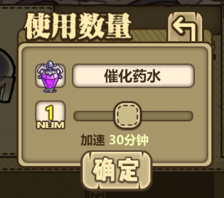
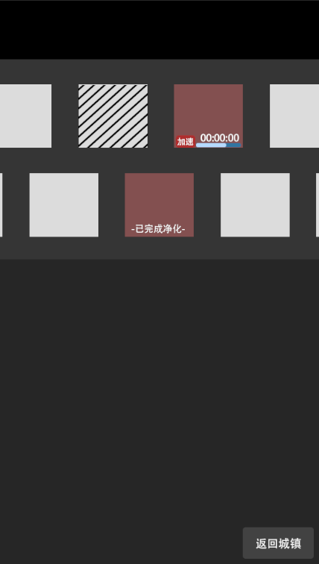
系统概述
 | 玩家用来净化灵体成为实体的系统 |  |  |  |  |  |  |  |  |  |  |  |  |  |  |  |  |  |  |  |  |  | 该处默认显示灵体催化药剂的icon以及名称

净化槽 |  |  |  |  |  |  |  |  |  |  |  |  |  |  |  | 槽位运行状态
 | 净化槽位初始默认开启3个槽位。玩家新增槽位需要消耗一定的钻石以及有等级限制。 |  |  |  |  |  |  |  |  |  |  |  |  |  |  |  | 该状态需显示净化所需时间倒计时以及进度条 |  |  |  |  |  | 该处显示玩家选择使用的数量个数
 | 该场景共设定14个槽位上限。 |  |  |  |  |  |  |  |  |  |  |  |  |  |  |  | 点击加速按钮弹出使用加速道具弹窗
 | 月卡栏位*1 |  |  |  |  |  |  |  |  |  |  |  |  |  |  |  |  |  |  |  |  |  | 该处显示加速时间值，该值受使用个数的影响而变化。
 | 扩建消耗
 |  | 金币扩建上限5次
 |  |  |  |  |  |  |  |  |  |  |  |  |  |  |  | 槽位上锁状态
 |  | 次数 | 金币 | 等级需求 |  |  |  |  |  |  |  |  |  |  |  |  | 点击该槽位弹出拓展槽位弹窗
 |  | 1 | 500 |  |  |  |  |  |  |  |  |  |  |  |  |  | 槽位扩建完成后，弹窗取消，该槽位变为槽位待机状态
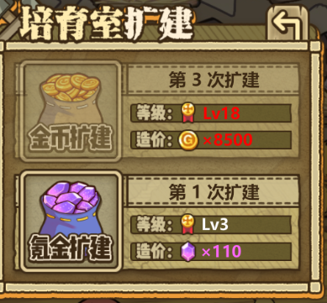
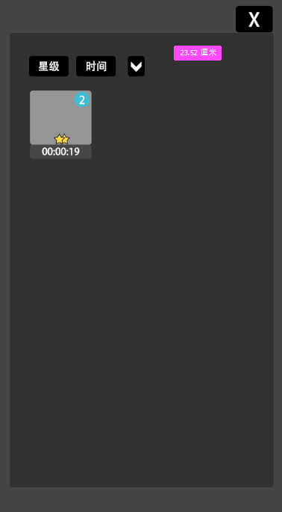
 |  | 2 | 2500
 |  | 3 | 8500 |  |  |  |  |  |  |  |  |  |  |  |  |  |  |  | 金币扩建栏位
 |  | 4 | 15000
 |  | 6 | 28000

 |  | 钻石扩建上限5次
 |  |  |  |  |  |  |  |  |  |  |  |  |  |  |  |  |  |  | 钻石扩建栏位
 |  | 次数 | 钻石 | 等级需求
 |  | 1 | 110
 |  | 2 | 400
 |  | 3 | 800
 |  | 4 | 1500 |  |  |  |  |  |  |  |  |  |  |  |  | *玩家等级/金币/钻石条件不满足时，对应区域点击无效，且不满足的条件文字变色
 |  | 6 | 3000

净化时间 |  |  |  |  |  |  |  |  |  |  |  |  |  |  |  | 槽位净化完成状态
 | *根据配置表配置 |  |  |  |  |  |  |  |  |  |  |  |  |  |  |  | 点击该槽位弹出实体获得弹窗
 | *需要UI表示体现 |  |  |  |  |  |  |  |  |  |  |  |  |  |  |  | 净化完成后该槽位状态转变为 槽位待机状态
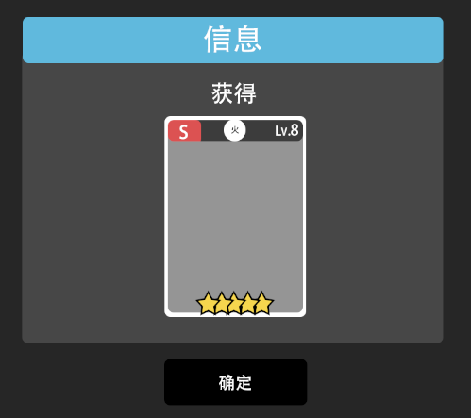
 | *可使用净化加速器来加快净化。

净化完成
 | 净化完成时，该槽位的灵体需体现出净化完成的效果
 | 玩家点击该槽位，播放实体回收动画。完成净化。

 |  |  |  |  |  |  |  |  |  |  |  |  |  |  |  | 槽位待机状态
 |  |  |  |  |  |  |  |  |  |  |  |  |  |  |  |  | 该状态点击弹出个人灵体背包。点击背包内的灵体后，该灵体icon出现在该槽位中。且该槽位状态更变为槽位运行状态

其他系统
背包系统
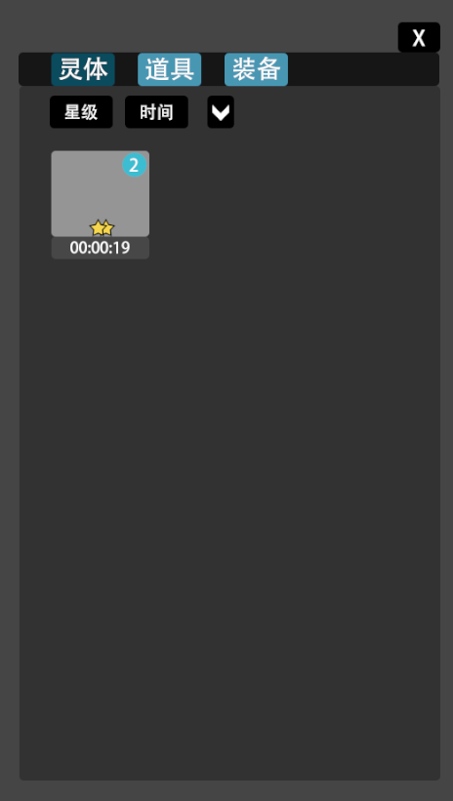

 | 一级菜单
 |  | 灵体
 |  | 道具
 |  | 装备

 | 二级菜单
 |  | 灵体
 |  |  | 星级
 |  |  | 时间

 |  |  | 信息弹窗
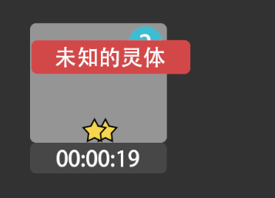
 |  |  |  |  | 1.若当前图鉴内无该灵体对应的实体解锁，则按住该灵体出现的弹窗信息统一为 ”未知的灵体“，松手撤销；弹窗区域根据玩家点击区域判定
 |  |  |  |  | 2.若当前图鉴内该灵体对应的实体已解锁，则按住该灵体出现弹窗信息为”(name)的灵体" name=实体名称，松手撤销；弹窗区域根据玩家点击区域判定

 |  | 道具
 |  |  | 稀有度
 |  |  | 可使用

 |  |  | 信息弹窗 |  |  |  |  |  |  | 详细信息弹窗
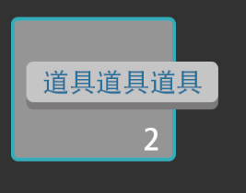
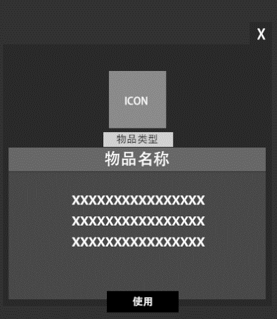
 |  |  |  |  |  |  | 1.按住显示弹窗，松手撤销。 |  |  |  |  | *若该物品不可使用，则不出现使用按钮。
 |  |  |  |  |  |  | 2.信息内容=物品名称
 |  |  |  |  |  |  | 3.文字颜色和物品稀有度等同
 |  |  |  |  |  |  | 4.边框颜色和物品稀有度等同
 |  |  |  |  |  |  | 5.点击图标弹出详细信息弹窗

 |  | 装备
 |  |  | 稀有度
 |  |  | 武器
 |  |  | 护甲
 |  |  | 项链
 |  |  | 戒指
 |  |  |  |  |  |  |  |  |  | 详细信息弹窗
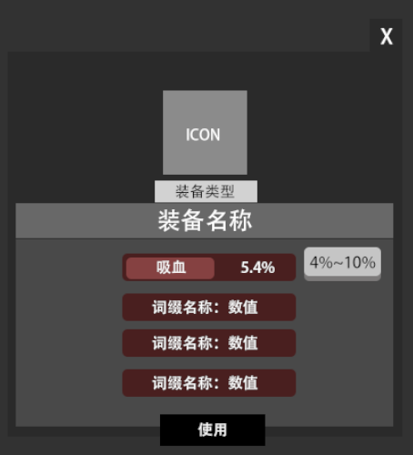
 |  |  | 信息弹窗

 |  |  |  |  |  |  | 1.按住显示弹窗，松手撤销。
 |  |  |  |  |  |  | 2.信息内容=物品名称
 |  |  |  |  |  |  | 3.文字颜色和物品稀有度等同
 |  |  |  |  |  |  | 4.边框颜色和物品稀有度等同
 |  |  |  |  |  |  | 5.点击图标弹出详细信息弹窗

 |  |  |  |  |  |  |  |  |  |  |  |  | *按住某一词缀区域，显示该装备该词缀数值的随机范围值，松手撤销

成就系统

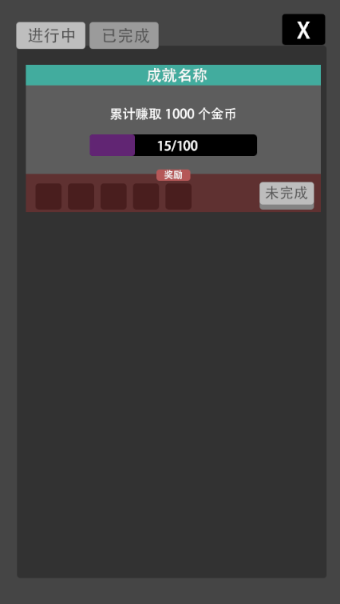

弹窗

实体获取 |  |  | 道具/装备/灵体 获取 |  |  |  |  |  | 文字信息提示
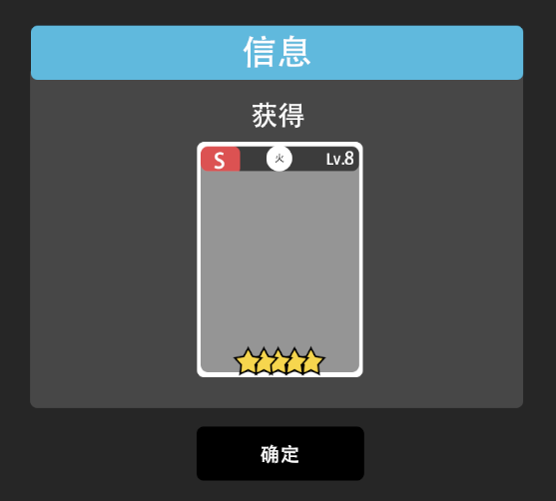
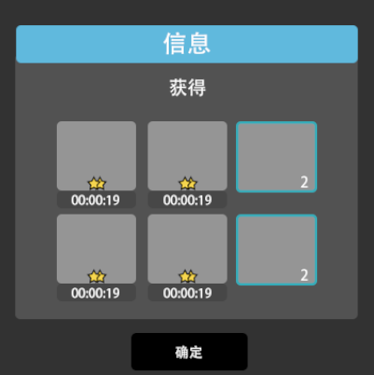
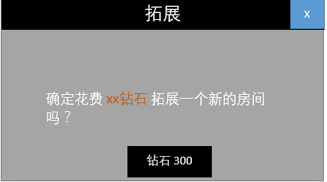
信息

角色面板

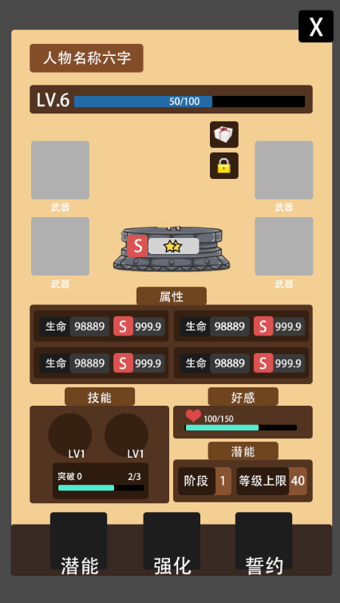
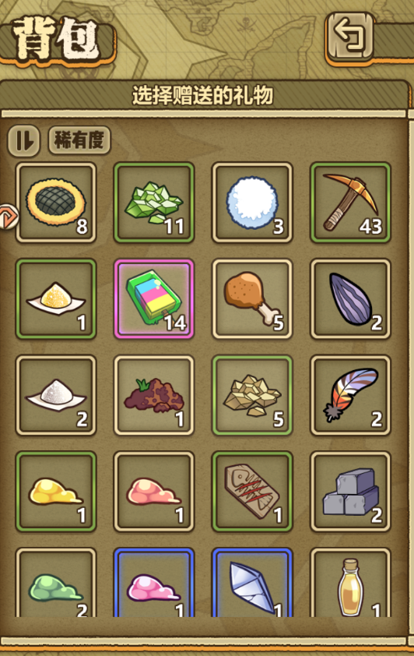
第X编队
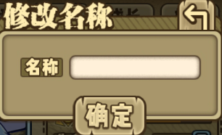
 | 人物名称位置。最大显示中文字符：6个
 | *点击修改名称，弹出修改名称框
 |  |  |  |  |  |  |  |  |  | *该区域显示玩家背包内的所有道具。
 |  |  |  |  |  |  |  |  |  | *排列：稀有度
 |  |  |  |  |  |  |  |  |  | 1.点击该界面内物品后弹出数量选择框

1
+
-

确定
 | 人物等级和经验进度条

 | 点击该按钮弹出赠送界面。
 |  |  |  |  |  |  |  |  |  | 2.点击确定按钮后弹出信息确认框
信息
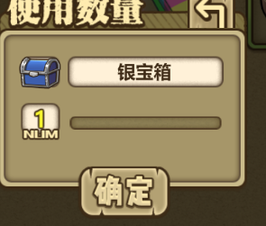

确定赠送 itemNmae*Num 作为礼物吗？

确定
取消

 |  |  |  |  |  |  |  |  |  | 3.点击取消返回赠送物品的背包栏界面。 点击确认则回到人物信息界面，同时扣除材料，系统计算好感度加成数值。

 | 该按钮分为两种状态（上锁/未上锁：
 |  | 1.实体处于锁定状态时，人物不可成为强化材料。（强化素材选择界面不显示
 |  | 2.该实体若在编队中则默认上锁
 |  | 3.点击该按钮切换锁的状态（上锁/未上锁)。
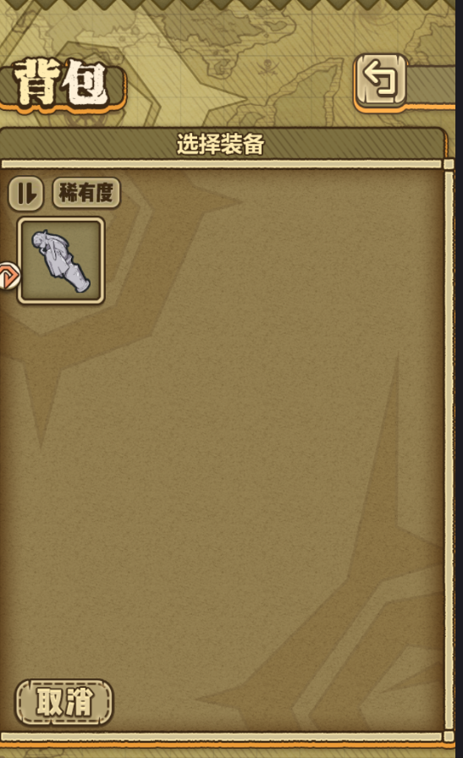
 |  | 4.若该实体处于编队中，点击该按钮，则弹出提示“该实体正处于编队中。不可解锁。”

 | 装备栏：武器/护甲/项链/戒指
 | 若当前栏位未装备任何装备
 |  | *点击对应栏位弹出该类型装备背包界面。（仅显示该类型物品
 | 若当前栏位已装备
 |  | *点击对应栏位弹出气泡
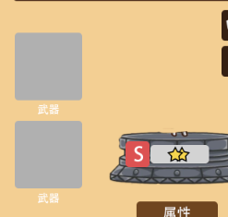
卸下
更换
 |  |  |  |  |  | 卸下
 |  |  |  |  |  |  | 点击该气泡按钮，则该装备卸下至背包。
 |  |  |  |  |  | 更换
 |  |  |  |  |  |  | 点击更换按钮，则弹出该类型的装备背包界面。

 | 人物属性
 |  | 人物属性以及成长系数由配置表配置。程序读取对应配置表
 |  | 成长评分
 |  |  | 成长评分等级分为：S/A/B/C 30%/30%/30%/10%
 |  |  | 成长评定
 |  |  |  | C级范围
 |  |  |  |  | Cmin=min
 |  |  |  |  | Cmax=min+(max-min)/10*3
 |  |  |  |  | 随机出的数字为Cmin~Cmax间，则该条属性评定为C
 |  |  |  | B级范围
 |  |  |  |  | Bmin=Cmax+0.01
 |  |  |  |  | Bmax=Cmin+(max-min)/10*3
 |  |  |  |  | 随机出的数字为Bmin~Bmax间，则该条属性评定为B
 |  |  |  | A级范围
 |  |  |  |  | Amin=Bmax+0.01
 |  |  |  |  | Amax=Bmin+(max-min)/10*3
 |  |  |  |  | 随机出的数字为Amin~Amax间，则该条属性评定为A
 |  |  |  | S级范围
 |  |  |  |  | Smin=Amax+0.01
 |  |  |  |  | Smax=Amin+(max-min)/10*1-0.01
 |  |  |  |  | 随机出的数字为Smin~Smax间，则该条属性评定为S

 | 好感值进度
 |  | 该处显示实体当前好感值的进度。

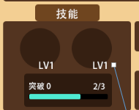
 | 技能
 |  |  |  | *长按技能图标弹出技能描述面板,松手撤销
主动技能lv.1
消耗：20 冷却：10s
下一击打出连续的4次攻击，每次造成80%至100%之间的随机伤害。

 |  |  |  | *技能突破
 |  |  |  |  | 显示技能突破等级和突破经验值进度

 | 潜能

 |  |  |  | *显示目前实体的潜能阶段以及最大等级上限

 | 潜能系统
 |  | 点击潜能按钮弹出潜能系统界面
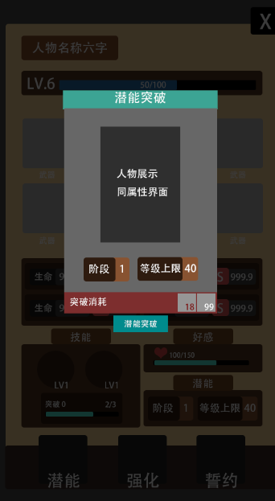

 |  |  |  |  |  | 显示实体形象，播放待机动作。
 |  |  |  |  |  | 显示实体星际，实体成长评级

 |  |  |  |  |  | 显示该实体的阶段等级，以及等级的最大上限

 |  |  |  |  |  | 显示突破当前阶段等级需要的材料及数量
 |  |  |  |  |  | 数量不足和数量已满足需要做出区分

 |  |  |  |  |  | 突破按钮
 |  |  |  |  |  |  | 可点击状态
 |  |  |  |  |  |  |  | 玩家点击突破按钮后，该界面关闭，实体属性界面的阶段和等级上限数值提升
 |  |  |  |  |  |  | 不可点击状态
 |  |  |  |  |  |  |  | 玩家突破材料不足时，该按钮不可点击

 | 强化系统
 |  | 点击强化按钮弹出强化系统界面
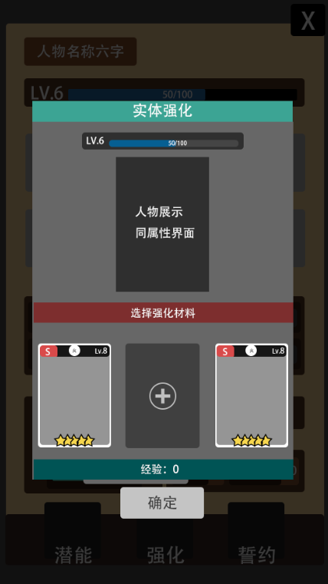
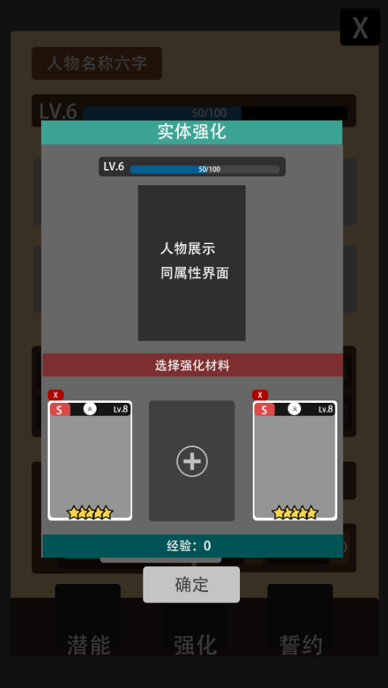

 |  |  |  |  |  | 显示人物等级和经验进度
X
 |  |  |  |  |  | 显示实体形象，播放待机动作。
 |  |  |  |  |  | 显示实体星际，实体成长评级
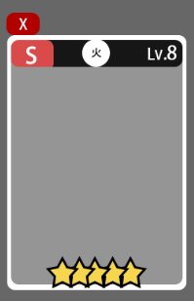

 |  |  |  |  |  | 系统默认3个材料选择栏位。
 |  |  |  |  |  | 栏位状态
 |  |  |  |  |  |  | 填充状态
 |  |  |  |  |  |  |  | 显示实体的基本信息（同卡牌背包界面
 |  |  |  |  |  |  |  | 取消材料
 |  |  |  |  |  |  |  |  | 点击填充状态的取消按钮

 |  |  |  |  |  |  | 待填充状态
 |  |  |  |  |  |  |  | 点击该区域进入材料选择窗口


 |  |  |  |  |  |  |  | 材料选择窗口
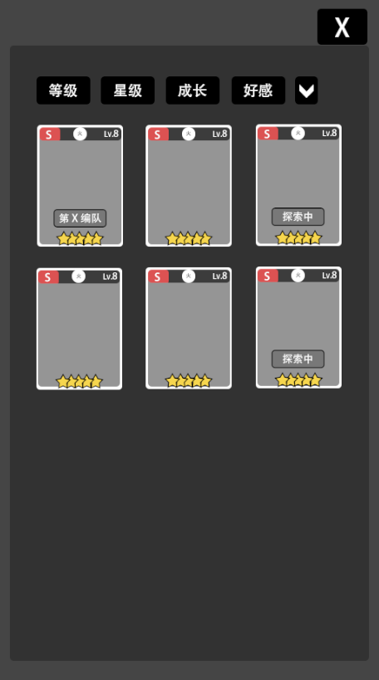
 |  |  |  |  |  |  |  |  |  |  | *点击任意卡片，该界面关闭。 待填充栏位处变为已选择的材料

 |  |  |  |  |  |  |  |  |  |  | *吞噬一样的实体获得额外的技能突破经验。技能突破经验满时，系统自动提升实体技能的一个等级（若实体拥有两个技能时则按顺序提升，玩家无法指定）

 |  |  |  |  |  |  |  |  |  |  | *该窗口内，和该实体一样的实体材料做出特殊标注。如下图

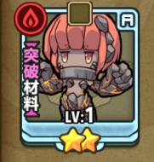

 |  |  |  |  |  |  | 确定按钮
 |  |  |  |  |  |  |  | 可点击状态
 |  |  |  |  |  |  |  |  | 玩家在强化材料栏内有任意一个已选择材料时，该按钮可点击
 |  |  |  |  |  |  |  |  | 点击后该界面关闭，实体属性界面的经验值进度播放进度动画

 |  |  |  |  |  |  |  | 不可点击状态
 |  |  |  |  |  |  |  |  | 玩家在强化材料栏内没有选择材料时，该按钮不可点击

 | 誓约系统
 |  | 点击该按钮弹出誓约系统界面
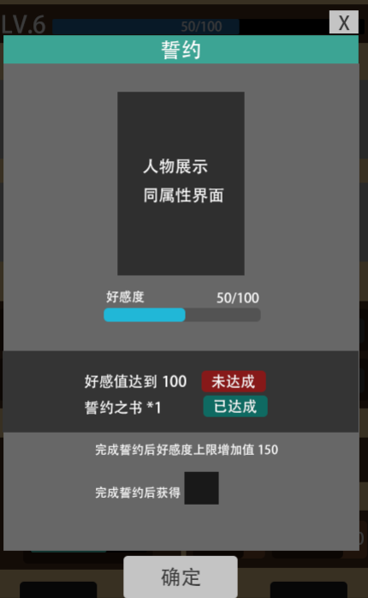

 |  |  |  |  |  | 显示实体形象，播放待机动作。
 |  |  |  |  |  | 显示实体星际，实体成长评级

 |  |  |  |  |  | 显示好感值进度条

 |  |  |  |  |  | 显示誓约要求。并提示是否达成。

 |  |  |  |  |  | 显示tips

 |  |  |  |  |  | 确定按钮。当玩家誓约要求都为已达成时，该按钮出现。反之不出现。

实体
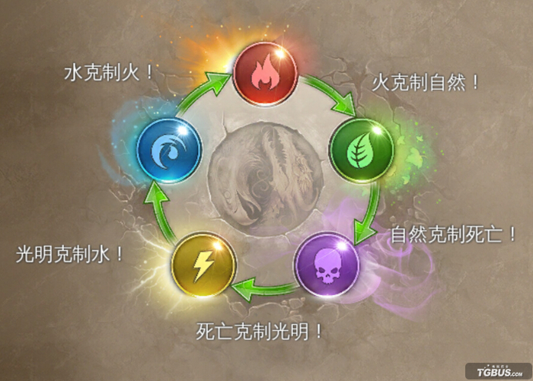
角色相关

面板属性
 | 攻击 | 该数值决定人物的攻击力
 | 生命 | 该数值决定人物的最大血量值
 | 防御 | 该数值决定人物的防御值
 | 敏捷 | 该数值决定人物的最终伤害浮动范围、暴击率

 | 攻速(值) |  | 该数值影响人物的攻击频率，值/s。
 | 暴击率(值) |  | 该数值影响人物每次攻击触发暴击的概率
 | 移速(值) |  | 该数值影响人物触发行动状态时的移动速度
 | 眩晕%(值) |  | 该数值影响人物攻击时触发眩晕效果的概率。 眩晕效果统一持续2s，该状态下人物无法攻击/移动。
 | 击中回复%(值) |  | 该数值影响人物每次攻击时，对目标造成的 实际伤害x (值)% 的生命恢复效果
 | 技能冷却-%(值) |  | 该值影响该人物的技能冷却值。 技能默认冷却(秒 x (1-(值))
 | 灼烧(值/s,范围值) |  | 每1s触发一次，对该人物(x)距离内的怪物造成(y)点伤害。
 | 爆伤(值） |  | 该值影响人物攻击造成暴击时的伤害值。初始默认150%。 最终爆伤值= 150%+爆伤修正
 | 反伤%(值) |  | 人物受到的实际伤害*反伤%=反伤伤害 （真实伤害）
 | 战斗恢复(值） |  | 每5s触发一次，恢复该人物x值的生命值
 | 群体治疗(值/5s) |  | 每5s触发一次，恢复除该人物外所有队友的x点生命值
 | 自爆(距离,值) |  | 人物死亡时，对x范围内的敌人造成y点伤害 （真实伤害）
 | 流血(x值,y率) |  | 人物攻击时，有y的概率对目标造成流血状态，流血状态下的目标每1s造成x值的伤害。效果生效时如果再次触发，时间重置，不追加。 流血默认持续5s

好感值

 | *初始默认为0，上限100
 | *玩家通过送礼物来增加对应实体的好感值。（读表
 | *好感值100时，可通过消耗 誓约之书 和实体签订契约
 | *签订契约后，该实体好感值上限变为150.
 | *玩家获得 契约之心*1 道具
 | 契约之心
 |  | 可选择一个实体，指定其4围属性中的一条进行重新随机。
 |  | 图暂缓
 | 好感值每1点增加0.05%全属性（攻击/防御/敏捷/生命

技能
 | 技能突破
 |  | 用相同的实体进行强化可以提升1点突破经验，达到特定突破经验后后可以达成技能突破，提升一个技能的等级。

 | 1星和2星的实体都只有1个技能，可突破4次，技能最高等级为5
 | 3星、4星和5星魔物娘有2个技能，可突破4次，每个技能最高等级为3
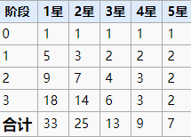

潜能
 | 消耗指定材料进行潜能阶段的突破，来增加等级上限

元素克制

公式
属性克制
 | 攻击方属性克制被攻击方时，伤害方的攻击值*1.15
 | 即克制情况下有增伤。其余情况(包括玩家方被克制)没有伤害削弱

敏捷
 | 暴击率
 |  | *暴击条件下，伤害方攻击值*1.5
 |  | 暴击率公式
 |  |  | 定义暴击变量a
 |  |  | a=(攻击方敏捷-被攻击方敏捷)/4 该值向下取整。
 |  |  | 当攻击方敏捷≤被攻击方敏捷时，a=0
 |  |  | 暴击率=2%+a/(a+120)+c
 |  |  | c为装备增加的爆率
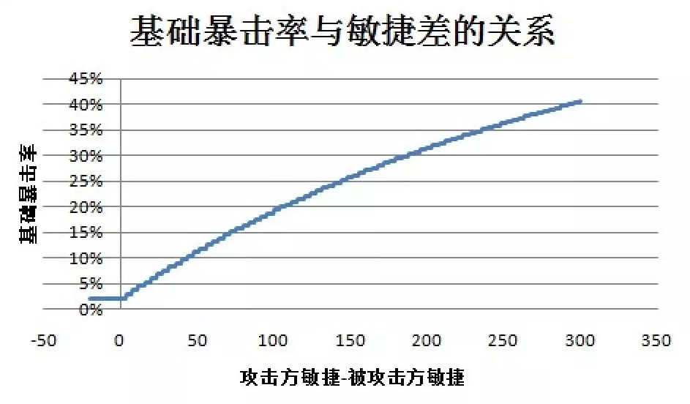

 | 伤害浮动
 |  | 若两方敏捷差的绝对值大于80，则向下只取到80
 |  | 攻击方敏捷大于被攻击方敏捷时，区间为 (0.8+0.3*敏捷差/80) 至 1.2
 |  | 攻击方敏捷小于被攻击方敏捷时，区间为 0.8至(1.2-0.3*敏捷差/80)

防御
 | 伤害=基本攻击力*攻击伤害比*伤害浮动-防御*防御格挡比*防御浮动)*(1-伤害免疫)
 | 伤害＜1时按1计算
 | 攻击伤害比固定值为0.95
 | 防御格挡比固定值为0.25
 | 防御浮动为 防御值*0.75至1
 | 伤害免疫 免伤技能类效果。比如下图

 | 真实伤害
 |  | 真实伤害=基本攻击力*(1-伤害免疫)，不受防御影响。但受免伤效果削弱。

